오브젝트의 크기
크기 = WIDTH * LENGTH * HEIGHT (WIDTH가 화면에서 보이는 쪽)
단위 = 미터(meter)

 | 맵(한 구간) | 3D 배경 | 낮은 점프 장애물 | 높은 점프 장애물 | *슬라이딩 장애물 | 짧은 플랫폼 | 긴 플랫폼
WIDTH | 36 | 36 | 1 | 1 | 2.5 | 4.5 | 9
LENGTH | 5 | 5 | 1 | 1 | 2 | 1 | 1
HEIGHT | 1 | 1 | 2 | 4 | 1 | 0.5 | 0.5
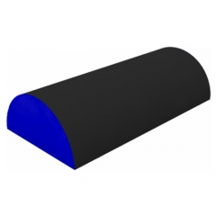

*슬라이딩 장애물은 다른 오브젝트들과는 달리 반 원통형이고 안쪽에 빈 공간을 갖는다.
*반 원통 안에 빈 공간은 지름 2, 높이 1(=반지름)의 공간이다.
*빈 공간 바깥의 두께는 0.5m이다.

공중 유닛
까마귀 |  | 매
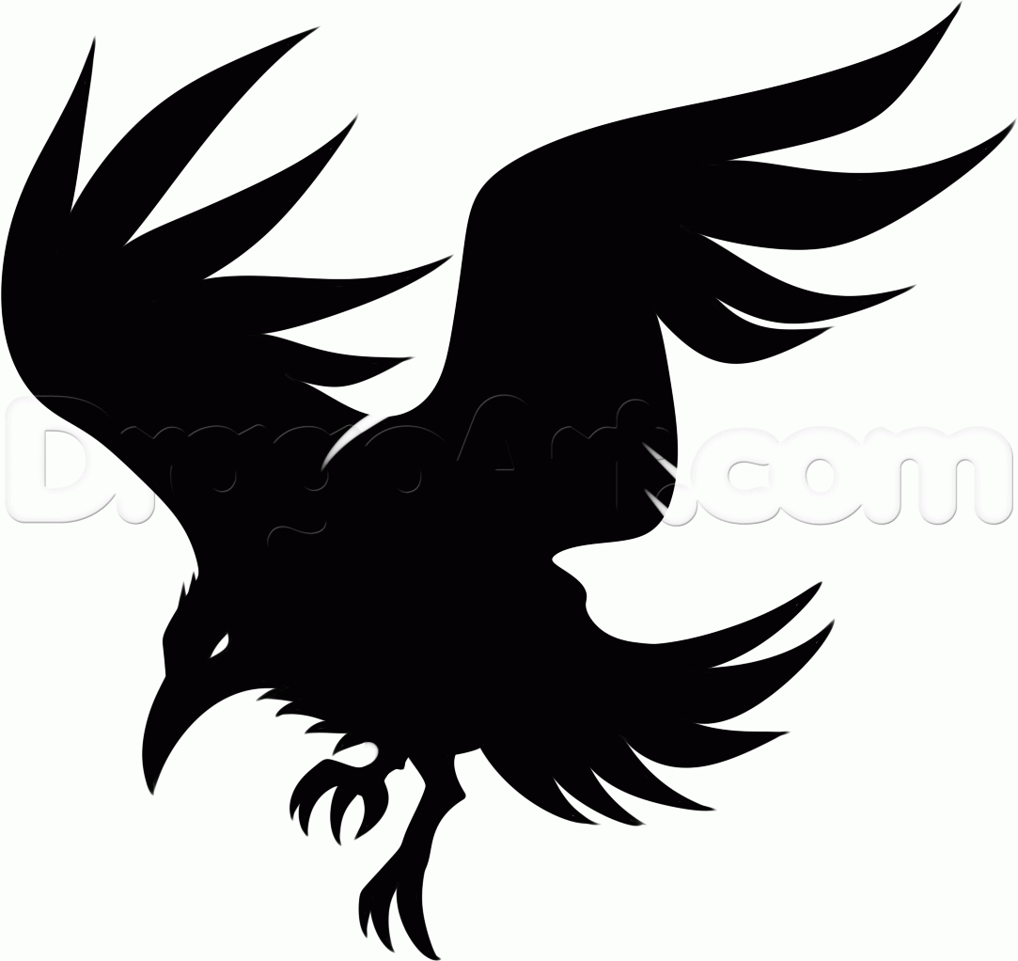
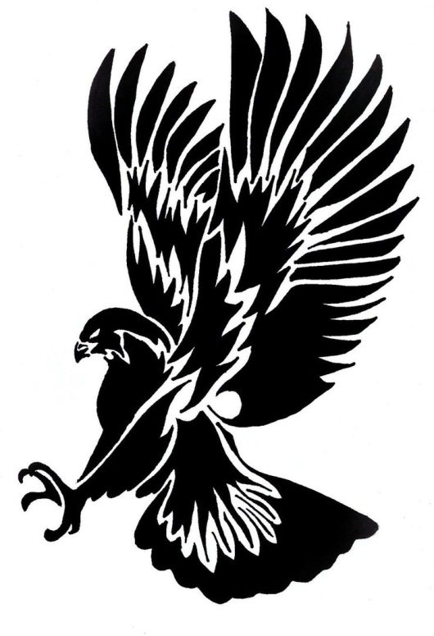

번호 | 특징 | 번호 | 특징
1 | 날카로운 부리와 발톱을 지님, 날카로운 눈매를 지님 | 1 | 날카로운 부리와 발톱을 지님, 날카로운 눈매를 지님
2 | 몸집이 작으며(신장 1m 정도) 다수가(5~6마리) 떼를 지어 나타난다. | 2 | 몸집이 크며(신장 1.5m 정도) 소수가(1~3) 떼를 지어 나타난다.(신장 1m 정도)
3 | 온 몸이 검은색임 | 3 | 공격할 때 발톱을 앞으로 내세워 빠르게 날아가 주인공을 공격한다.
4 | 공격할 때 부리를 앞으로 내밀어 빠르게 날아가 주인공을 공격한다.

올빼미
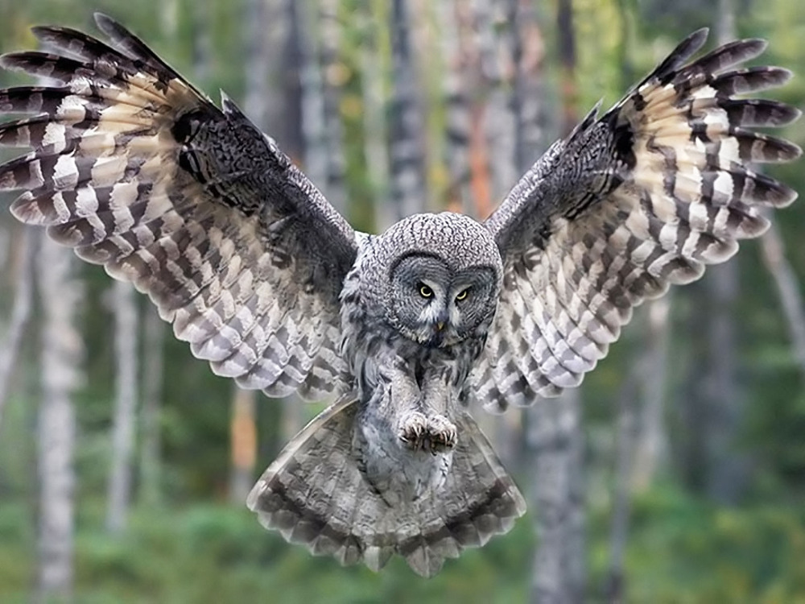

번호 | 특징
1 | 날카로운 부리와 발톱을 지님, 원형의 거대한 눈을 가지고 있다.
2 | 몸집이 매우 크며(신장 3m 정도) 한마리만 나타난다.
3 | 거대한 날개로 바람을 날려 공격한다.
4 | 바람을 날려 공격하다가 발톱을 앞으로 내세워 빠르게 날아가 주인공을 공격한다.

근거리 유닛
멧돼지 |  | 불독
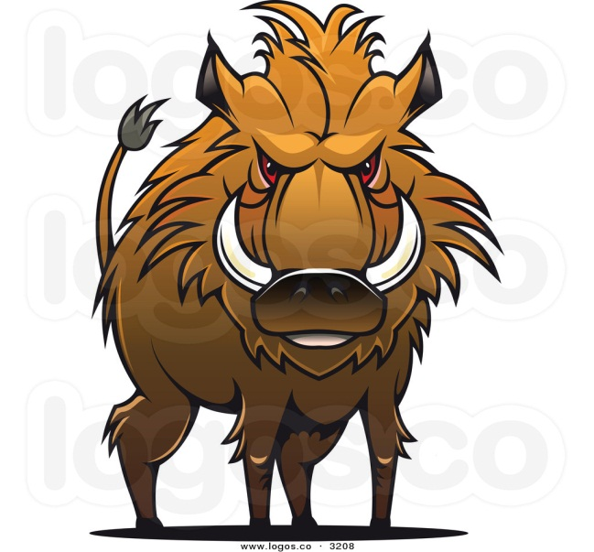
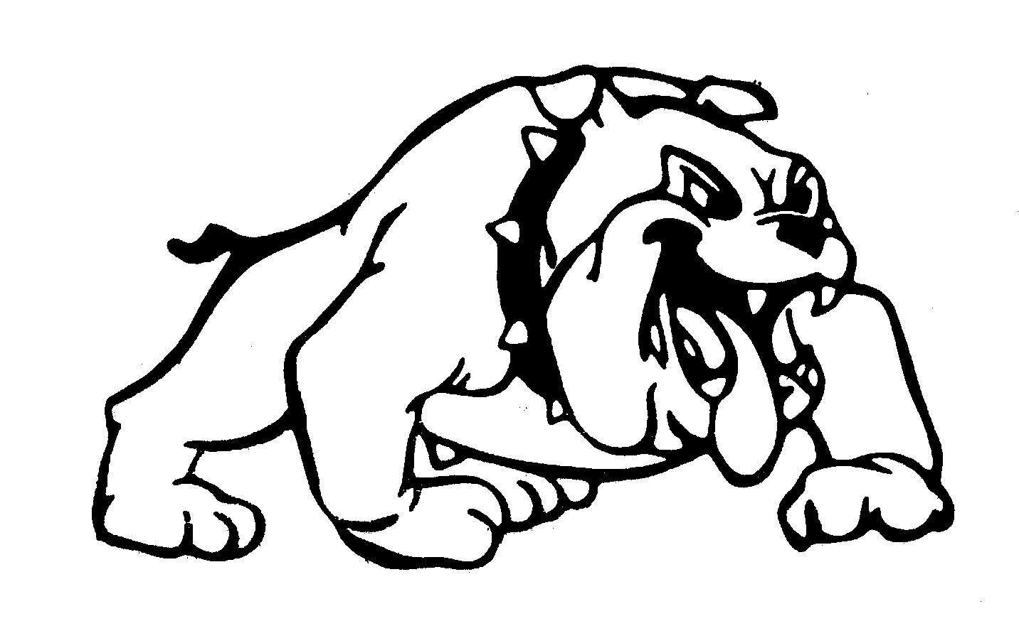

번호 | 특징 | 번호 | 특징
1 | 몸집이 매우 크고(신장 2.3m), 우락부락하며 험상궂은 외모를 지니고 있다. | 1 | 몸집이 매우 크고(신장 2.3m), 우락부락하며 험상궂은 외모를 지니고 있다.
2 | 직사각형의 자기 신장만한 거대한 나무 방패를 들고 있다. | 2 | 원형의 자기 신장만한 거대한 철 방패를 들고 있으며, 방패 중앙에 커다란 가시가 있다.
3 | 주인공이 시야에 들어오면 방패를 내세워 돌진한다. | 3 | 주인공이 시야에 들어오면 방패를 내세워 돌진한다.

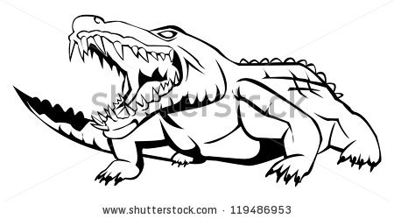
악어 |  | 코뿔소
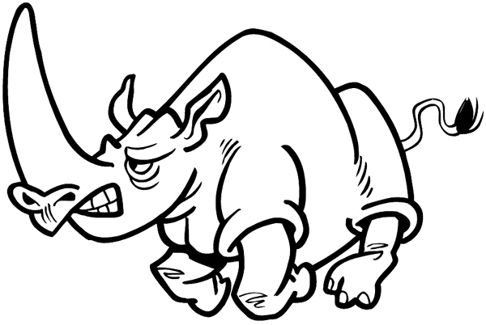

번호 | 특징 | 번호 | 특징
1 | 몸집이 매우 크고(신장 2.3m), 우락부락하며 험상궂은 외모와 날카로운 이빨 그리고 매서운 눈을 가지고 있다. | 1 | 몸집이 매우 크고(신장 2.3m), 우락부락하며 험상궂은 외모를 지니고 있다.
2 | 자기 신장만한 하수구 뚜껑을 들고 있다. | 2 | 다른 근접 유닛들과는 달리 방패를 들고 있지 않으며, 철로 된 중세 갑옷을 입고 있다. (얼굴 정면 턱 쪽 부분을 제외한 모든 부위를 방어한다.)
3 | 주인공이 시야에 들어오면 방패를 내세워 돌진한다. | 3 | 주인공이 시야에 들어오면 럭비의 태클 자세를 취하고 돌진한다.

원거리 유닛
도베르만
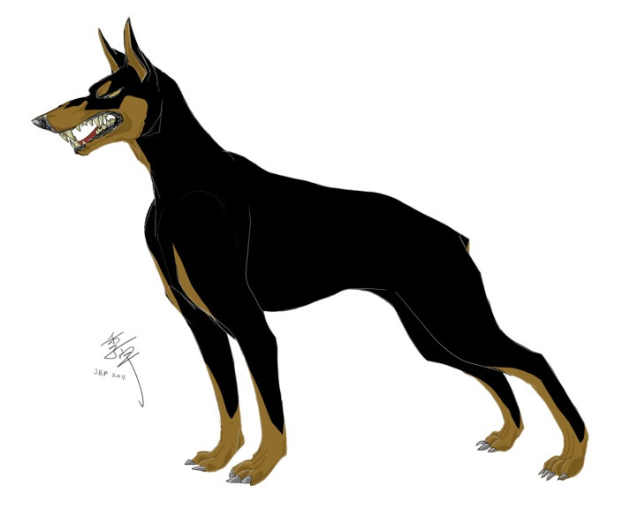

번호 | 특징
1 | 매서운 눈과 외모를 가지고 있다. 신장은 주인공과 같으며(1.7m), 마른 신체를 가지고 있다.
2 | 원거리 무기(ex.스나이퍼 총)를 지니고 있으며 주인공 시야 바깥에서부터 공격을 한다.

습격형 유닛
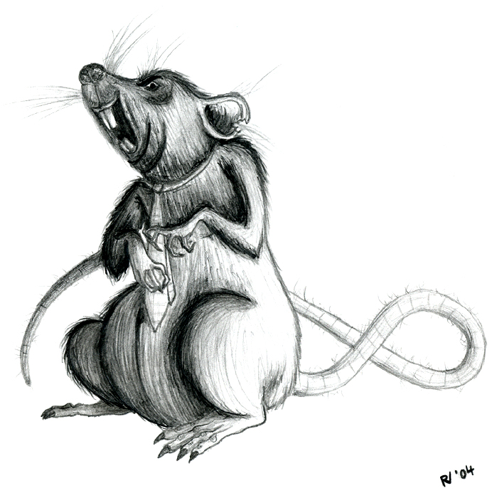
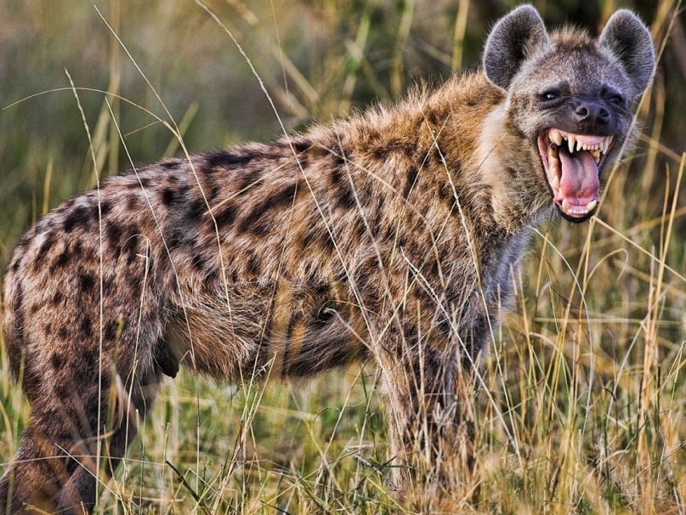
쥐 |  | 하이에나

번호 | 특징 | 번호 | 특징
1 | 신체가 매우 작고(신장 0.6m), 비열한 외모를 가지고 있다. | 1 | 신체가 비교적 작고(신장 1.2m), 비열한 외모를 가지고 있다.
2 | 주인공 뒤쪽에서 이쑤시개 크기의 창을 들고 갑자기 달려와 공격을 한다. | 2 | 주인공 뒤쪽에서 작은 단검을 앞으로 겨누고, 빠르게 달려와 공격을 한다.
3 | 한번에 여러마리(3~4)가 한번에 몰려와 공격할 때도 있다. | 3 | 한번에 한마리만 공격을 한다.

동료
토끼 |  | 육지 거북 |  | 고슴도치
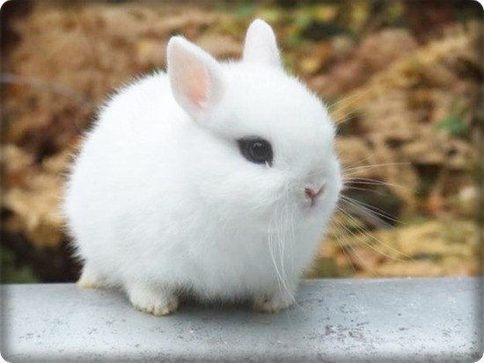
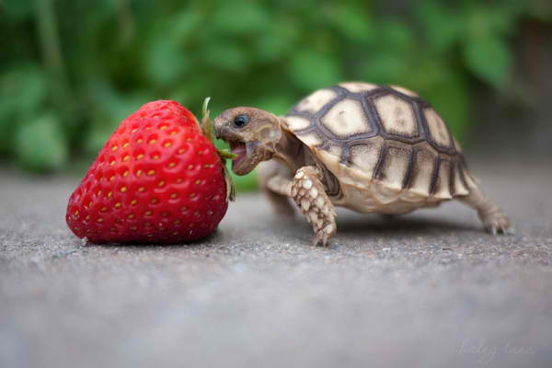
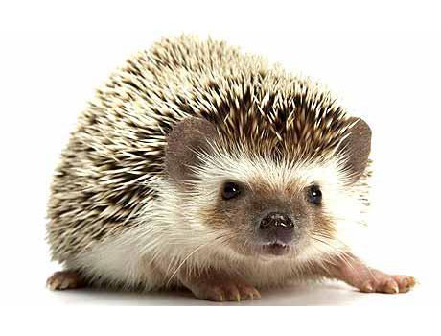

번호 | 특징 | 번호 | 특징 | 번호 | 특징
1 | 귀여운 외모와 전체적으로 흰 털을 가지고 있다 | 1 | 약간 게을러 보이는 외모와 둥근 등껍질을 가지고 있다. | 1 | 항상 멍한 표정으로 있으며 머리와 등쪽에 무수히 가시가 나 있다.
2 | 평소엔 무표정한 얼굴로 있다가, 주인공에 의해 날아갈 때가 되면 결의에 찬 표정을 한다. | 2 | 주인공에 의해 날아갈 때가 되면 등껍질에 몸을 숨긴다. | 2 | 주인공에 의해 날아갈 때가 되면 몸을 밤송이 처럼 둥그렇게 마는데 주인공이 아파하는 표정이 된다.
3 | 날아갈 때 슈퍼맨 포즈를 하며 날아간다. (한쪽 팔만 앞으로 내밈) | 3 | 느리게 날아가지만 튕기는 횟수가 높다. | 3 | 데미지가 높다
4 | 굉장히 빠르게 날아간다.

아르마딜로 |  | 여우 |  | 아기곰
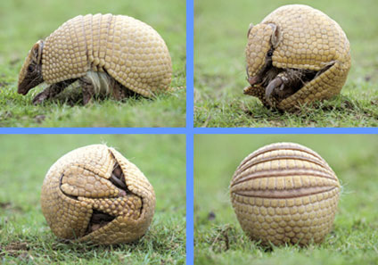
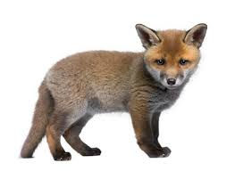
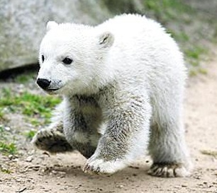

번호 | 특징 | 번호 | 특징 | 번호 | 특징
1 | 눈을 말똥말똥하게 뜨고 있고 주둥이가 긴 외모를 가지고 있다. | 1 | 항상 생글생글 웃고 있다. 심지어 날아갈 때도 | 1 | 평소엔 장난스러운 표정을 하고 있다. 날아갈 때가 되면 자신감에 찬 표정을 한다.
2 | 주인공에 의해 날아갈 때가 되면 몸을 둥그렇게 만다. | 2 | 주인공에 날아갈 때가 되면 날아차기 포즈를 하며 날아간다. | 2 | 날아갈 때가 되면 슈퍼맨 포즈를 하며 날아간다. (두 팔을 모두 앞으로 내밈)

